상품제안서
스타벅스 양장다이어리 25절 // 제작형 | 상품코드: F29489

 |  |  |  |  |  |  | 02-412-0044 | www.easy1.co.kr
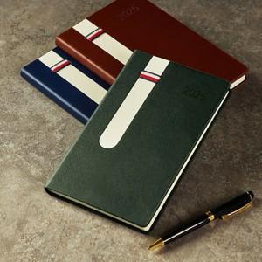

【상세/제작정보】 | 200부 미만 인쇄시 비용 추가. 조각비및 불박 인쇄비 별도 문의.

【인쇄/포장옵션】 | / 포장불가능

【공급단가】 | 수량 | 100~ | 300~ | 500~ | 1,000~ | 3,000~
*VAT별도 | 단가 | 6,720원 | 6,600원 | 6,440원 | 6,320원 | 6,160원

【상품 URL】 | http://www.easy1.co.kr/src/goods_detail.php?gdno=29489

